Semaine 1
Chef de projet : Fabrice

NOM | Bazire |  | Réflexion commune a la structure de donnée des principales fonctions primaires + répartition des taches
Prénom | Fabrice
 |  |  |  | temps : 20 minutes
Ce que j'ai fait
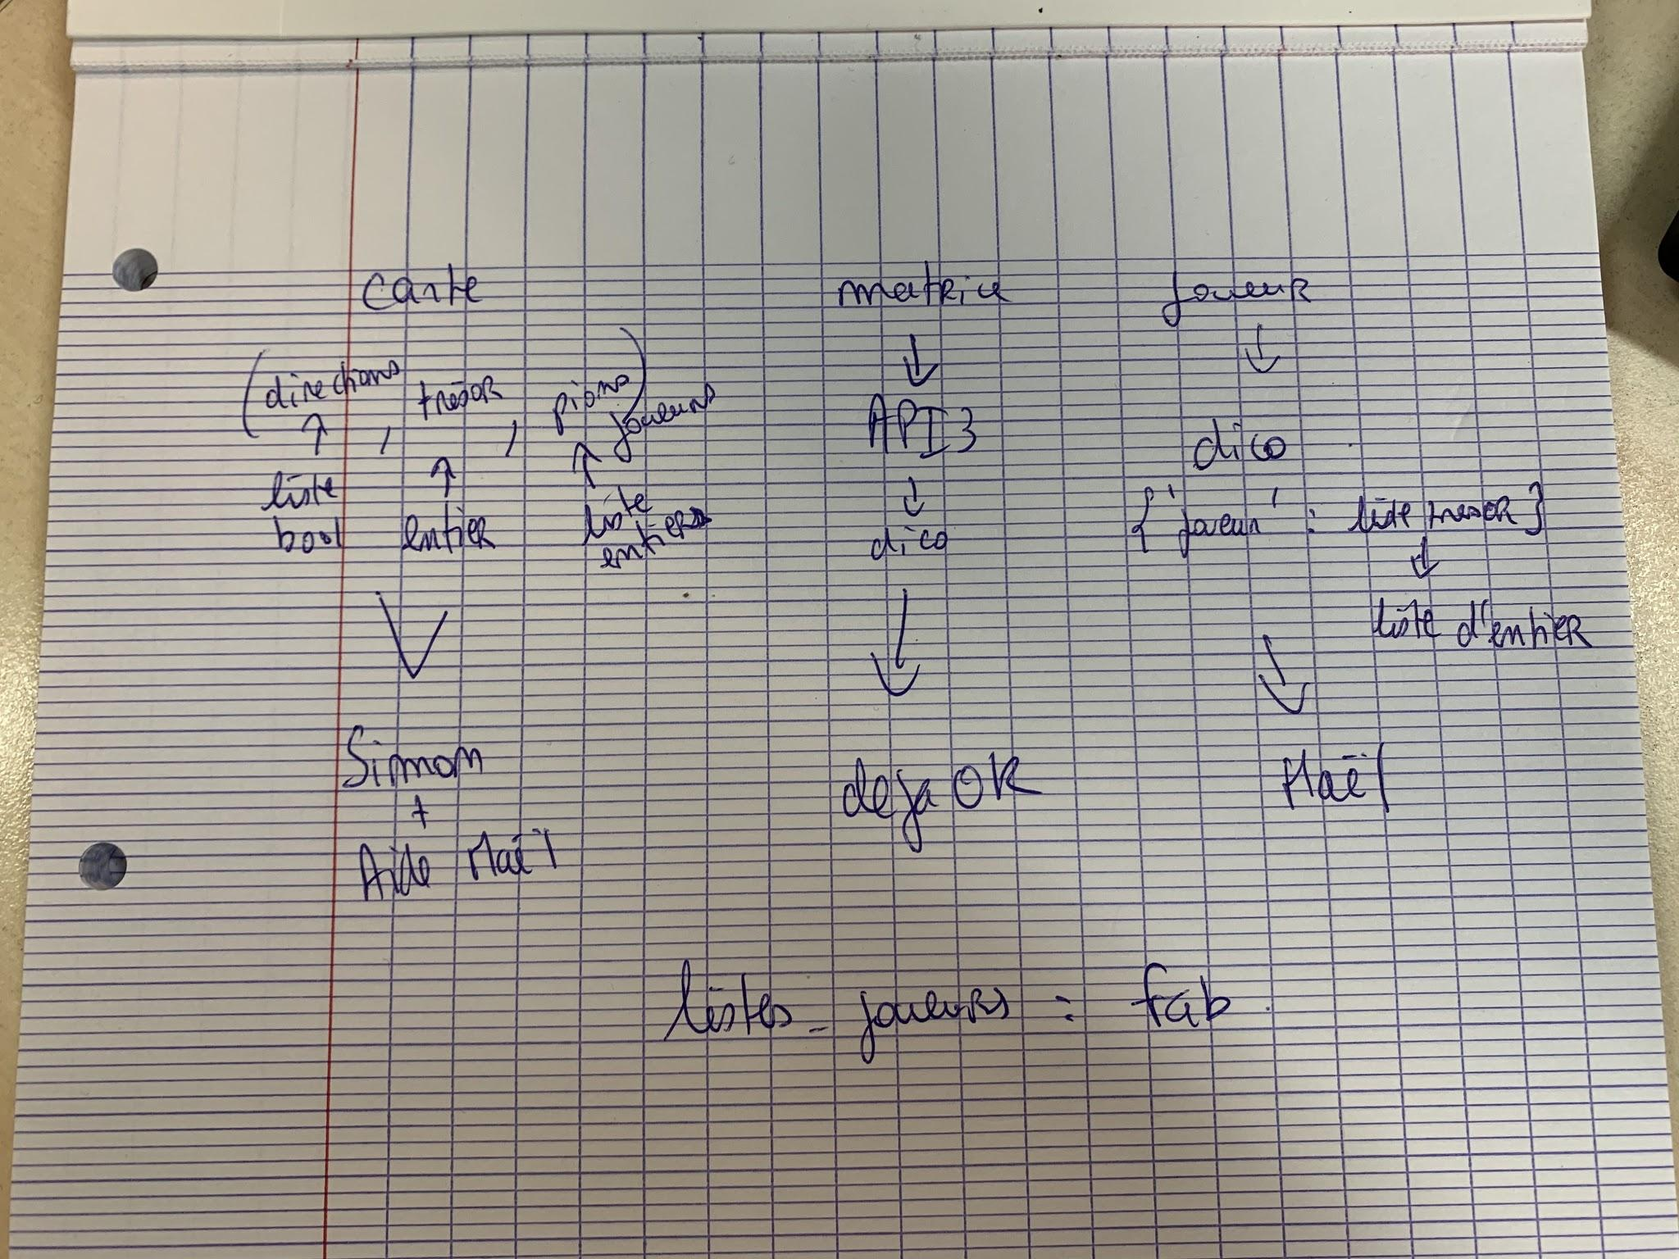
le temps que ça m'as pris

NOM | Campo
Prénom | Maël

Ce que j'ai fait | Initialisation du GIT | Fichier joueur | Correction des 2 erreurs
 |  | 2 fonctions en erreur
le temps que ça m'as pris | 30 minutes | 1h30 | 30 minutes

NOM | Thauvin
Prénom | Simon

Ce que j'ai fait

le temps que ça m'as pris

carte sera un tuple de 3 éléments : une liste de booléens pour les directions, un entier pour la valeur du trésor et et une liste d'entiers pour les joueurs
la matrice sera représentée par l'API3 de matrice
un joueur sera représenté par un dictionnaire avec comme clé le nom du joueur et comme valeur une liste d'entiers représentant les trésors du joueur
MàJ : Joueur : représentation par un tuple avec un str pour le nom du joueur et une liste d’entier représentant les trésor du joueur
et enfin liste joueurs qui comme le sujet l'indique est une liste de joueurs donc dans notre cas, une liste de dictionnaires

